1-1
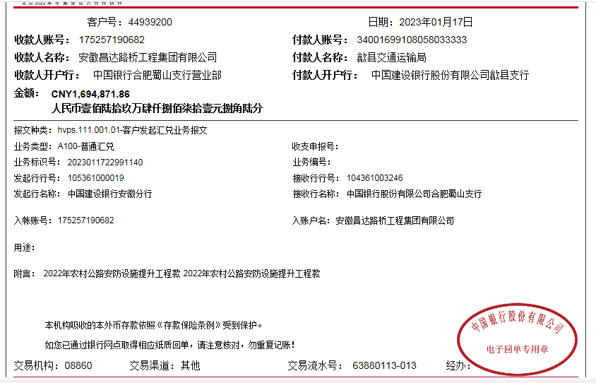
工程款支付证书
工程名称 |  | 歙县2022年农村公路安防设施提升工程 |  |  |  |  | 建设单位 |  |  |  |  |  |  | ERP编号 |  | 16216 | 档案编号
合同金额 |  | 4,237,179.64 |  |  | 中标时间 | 2022-10-28 | 已提供工程资料 |  | 中标通知书、施工合同 |  |  |  |  | 保存地址 |  | 合肥 | 责任单位 |  | 安徽大区
决算金额 |  |  |  |  | 决算时间 |  | 项目部印章 |  | 无 |  |  |  |  | 施工人 |  | 汪桂君 | 区域责任人 | 周宏 | 省办负责人 | 周宏
序号 | 经营填写 |  |  |  |  | 工程填写 | 经营填写 |  |  | 财务填写 |  | 经营、工程、质安填写 |  | 区域负责人 |  | 申请部门填写财务核对 |  |  | 本次支付 金额 | 剩余款项
 | 到款情况 |  |  |  |  |  | 暂列金 |  |  | 代缴税金 |  | 其他扣款 |  | 预留款 |  | 成本票
 | 日期 | 工程款金额 | 周转金金额 | 到款银行 | 到款账户 | 完成进度 | 比例 | 金额 | 备注 | 金额 | 备注 | 金额 | 备注 | 金额 | 备注 | 供货单位 | 合同额 | 成本票额
1 | 2023-01-17 | 1,694,871.86 |  | 中行蜀山支行 | 1752 5719 0682 |  | 2.0% | 42,371.80 | 50%管理费 | 21185.9 | 1%企税 | 40.00 | 转账费（差360下次扣） |  |  | 歙县大杰工程机械租赁行-机械 开户行：中国工商银行歙县支行 账号：1310 0940 0920 0071 753 | 255410.4 |  | 255,410.40
 |  |  |  |  |  |  |  |  |  | 1441.42 | 水利基金、印花税 | 500.00 | 外经证 |  |  | 黄山广建市政工程服务有限公司-护栏 开户行：歙县农商银行 账号：2000 0632 4216 1030 0000 075 | 1,016,928.00 |  | 1,016,928.00
 |  |  |  |  |  |  |  |  |  | 80400.97 | 增值税 |  |  |  |  | 黄山韶川建设工程有限公司-劳务 开户行：中国银行歙县支行营业部 账号：1857 5798 6352 | 1,050,000.00 |  | 276,593.37

合计 |  | 1694871.86 | 0.00 |  |  |  | - | 42,371.80 |  | 103,028.29 |  | 540.00 | - | 0.00 | - | - |  |  | 1,548,931.77 | 0.00
本次结算、支付明细 |  | 应支付金额 |  |  | 1548931.77 |  | 本次支付金额 |  |  |  |  |  | 小写 | 1,548,931.77
 |  | 已支付金额 |  |  | 0.00 |  |  |  |  |  |  |  | 大写 | RMB1548931.77

2-1
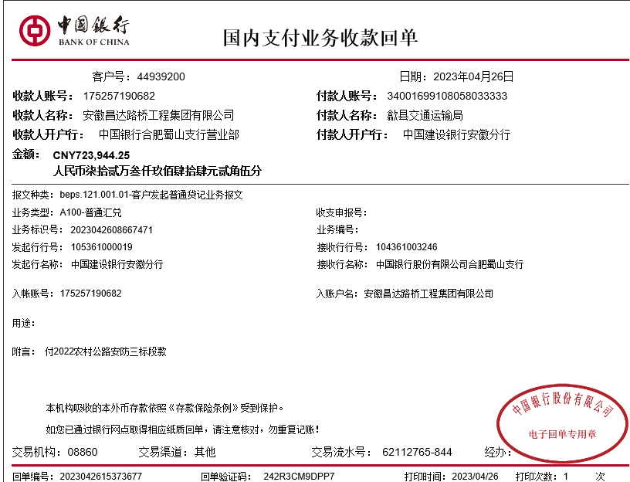
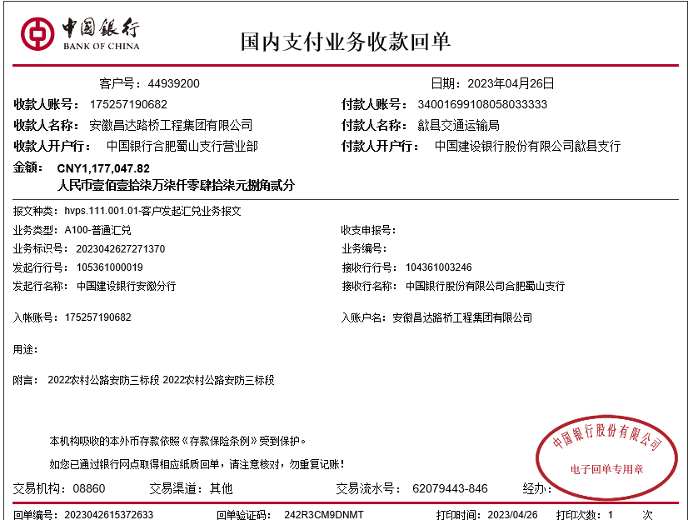
工程款支付证书
工程名称 |  | 歙县2022年农村公路安防设施提升工程 |  |  |  |  | 建设单位 |  |  |  |  |  |  | ERP编号 |  | 16216 | 档案编号
合同金额 |  | 4,237,179.64 |  |  | 中标时间 | 2022-10-28 | 已提供工程资料 |  | 中标通知书、施工合同 |  |  |  |  | 保存地址 |  | 合肥 | 责任单位 |  | 安徽大区
决算金额 |  |  |  |  | 决算时间 |  | 项目部印章 |  | 无 |  |  |  |  | 施工人 |  | 汪桂君 | 区域责任人 | 周宏 | 省办负责人 | 周宏
序号 | 经营填写 |  |  |  |  | 工程填写 | 经营填写 |  |  | 财务填写 |  | 经营、工程、质安填写 |  | 区域负责人 |  | 申请部门填写财务核对 |  |  | 本次支付 金额 | 剩余款项
 | 到款情况 |  |  |  |  |  | 暂列金 |  |  | 代缴税金 |  | 其他扣款 |  | 预留款 |  | 成本票
 | 日期 | 工程款金额 | 周转金金额 | 到款银行 | 到款账户 | 完成进度 | 比例 | 金额 | 备注 | 金额 | 备注 | 金额 | 备注 | 金额 | 备注 | 供货单位 | 合同额 | 成本票额
1 | 2023-01-17 | 1,694,871.86 |  | 中行蜀山支行 | 1752 5719 0682 |  | 2.0% | 42,371.80 | 50%管理费 | 21185.9 | 1%企税 | 40.00 | 转账费（差360下次扣） |  |  | 歙县大杰工程机械租赁行-机械 开户行：中国工商银行歙县支行 账号：1310 0940 0920 0071 753 | 255410.4 |  | 255,410.40
 |  |  |  |  |  |  |  |  |  | 1441.42 | 水利基金、印花税 | 500.00 | 外经证 |  |  | 黄山广建市政工程服务有限公司-护栏 开户行：歙县农商银行 账号：2000 0632 4216 1030 0000 075 | 1,016,928.00 |  | 1,016,928.00
 |  |  |  |  |  |  |  |  |  | 80400.97 | 增值税 |  |  |  |  | 黄山韶川建设工程有限公司-劳务 开户行：中国银行歙县支行营业部 账号：1857 5798 6352 | 1,050,000.00 |  | 276,593.37
2 | 2023-04-26 | 723,944.25 |  | 中行蜀山支行 | 1752 5719 0682 |  | 2.0% | 42,371.80 | 50%管理费 | 21185.9 | 1%企税 | 360.00 | 上次转账费 |  |  | 黄山韶川建设工程有限公司-劳务 开户行：中国银行歙县支行营业部 账号：1857 5798 6352 | 1,050,000.00 |  | 550,406.63
 |  | 1,177,047.82 |  | 中行蜀山支行 | 1752 5719 0682 |  |  |  |  | 314.94 | 滞纳金 | 200.00 | 转账费 |  |  | 黄山广建市政工程服务有限公司-护栏 开户行：歙县农商银行 账号：2000 0632 4216 1030 0000 075 | 913,220.00 |  | 913,250.00
 |  |  |  |  |  |  |  |  |  | 20995.67 | 增值税
 |  |  |  |  |  |  |  |  |  | 1616.72 | 水利印花

合计 |  | 3595863.93 | 0.00 |  |  |  | - | 84,743.60 |  | 147,141.52 |  | 1,100.00 | - | 0.00 | - | - |  |  | 3,012,588.40 | 350290.41
本次结算、支付明细 |  | 应支付金额 |  |  | 1463656.63 |  | 本次支付金额 |  |  |  |  |  | 小写 | 1,463,656.63
 |  | 已支付金额 |  |  | 0.00 |  |  |  |  |  |  |  | 大写 | RMB1463656.63

3-1
工程款支付证书
工程名称 |  | 歙县2022年农村公路安防设施提升工程 |  |  |  |  | 建设单位 |  |  |  |  |  |  | ERP编号 |  | 16216 | 档案编号
合同金额 |  | 4,237,179.64 |  |  | 中标时间 | 2022-10-28 | 已提供工程资料 |  | 中标通知书、施工合同、交工证书 |  |  |  |  | 保存地址 |  | 合肥 | 责任单位 |  | 安徽大区
决算金额 |  | 4,233,736.18 |  |  | 决算时间 | 2023-06-09 | 项目部印章 |  | 无 |  |  |  |  | 施工人 |  | 汪桂君 | 区域责任人 | 周宏 | 省办负责人 | 周宏
序号 | 经营填写 |  |  |  |  | 工程填写 | 经营填写 |  |  | 财务填写 |  | 经营、工程、质安填写 |  | 区域负责人 |  | 申请部门填写财务核对 |  |  | 本次支付 金额 | 剩余款项
 | 到款情况 |  |  |  |  |  | 暂列金 |  |  | 代缴税金 |  | 其他扣款 |  | 预留款 |  | 成本票
 | 日期 | 工程款金额 | 周转金金额 | 到款银行 | 到款账户 | 完成进度 | 比例 | 金额 | 备注 | 金额 | 备注 | 金额 | 备注 | 金额 | 备注 | 供货单位 | 合同额 | 成本票额
1 | 2023-01-17 | 1,694,871.86 |  | 中行蜀山支行 | 1752 5719 0682 |  | 2.0% | 42,371.80 | 50%管理费 | 21185.9 | 1%企税 | 40.00 | 转账费（差360下次扣） |  |  | 歙县大杰工程机械租赁行-机械 开户行：中国工商银行歙县支行 账号：1310 0940 0920 0071 753 | 255410.4 |  | 255,410.40
 |  |  |  |  |  |  |  |  |  | 1441.42 | 水利基金、印花税 | 500.00 | 外经证 |  |  | 黄山广建市政工程服务有限公司-护栏 开户行：歙县农商银行 账号：2000 0632 4216 1030 0000 075 | 1,016,928.00 |  | 1,016,928.00
 |  |  |  |  |  |  |  |  |  | 80400.97 | 增值税 |  |  |  |  | 黄山韶川建设工程有限公司-劳务 开户行：中国银行歙县支行营业部 账号：1857 5798 6352 | 1,050,000.00 |  | 276,593.37
2 | 2023-04-26 | 723,944.25 |  | 中行蜀山支行 | 1752 5719 0682 |  | 2.0% | 42,371.80 | 50%管理费 | 21185.9 | 1%企税 | 360.00 | 上次转账费 |  |  | 黄山韶川建设工程有限公司-劳务 开户行：中国银行歙县支行营业部 账号：1857 5798 6352 | 1,050,000.00 |  | 550,406.63
 |  | 1,177,047.82 |  | 中行蜀山支行 | 1752 5719 0682 |  |  |  |  |  |  | 200.00 | 转账费 |  |  | 黄山广建市政工程服务有限公司-护栏 开户行：歙县农商银行 账号：2000 0632 4216 1030 0000 075 | 913,220.00 |  | 913,250.00
 |  |  |  |  |  |  |  |  |  | 20995.67 | 增值税
 |  |  |  |  |  |  |  |  |  | 1616.72 | 水利印花
3 | 2023-05-22 |  |  |  |  |  |  |  |  |  |  | 140.00 | 转账费（转账费少10元下次扣） |  |  | 歙县老罗建材店（罗旅平）-标志牌、水泥钢筋 开户行：歙县农商银行 账号：6229 5381 0340 0602 506 | 144,670.94 |  | 97,663.28
 |  |  |  |  |  |  |  |  |  |  |  |  |  |  |  | 歙县大杰工程机械租赁行-机械 开户行：中国工商银行歙县支行 账号：1310 0940 0920 0071 753 | 380,162.40 |  | 252800.00
4 | 2023-06-21 |  | 234130.00 | 徽行 |  |  |  |  |  |  |  |  |  |  |  | 山东盛合交通设施有限公司-护栏 开户行：中国建设银行股份有限公司冠县支行 账号：3705 0185 8008 0000 0997 | 234,130.00 |  | 234130.00
5 | 2023-07-20 | 505,120.49 |  | 中行蜀山支行 | 1752 5719 0682 |  |  |  |  | 537.60 | 水利基金、印花税 | 10.00 | 转账费（上次） |  |  | 歙县大杰工程机械租赁行-机械 开户行：中国工商银行歙县支行 账号：1310 0940 0920 0071 753 | 380,162.40 |  | 128000.00
 |  |  | -109217.30 | 汪桂君 |  |  |  |  |  |  |  | 350.00 | 转账费 |  |  | 歙县老罗建材店（罗旅平）-标志牌、水泥钢筋 开户行：歙县农商银行 账号：6229 5381 0340 0602 506 | 144,670.94 |  | 47007.66
 |  |  |  |  |  |  |  |  |  |  |  |  |  |  |  | 黄山韶川建设工程有限公司-劳务 开户行：中国银行歙县支行营业部 账号：1857 5798 6352 | 1,050,000.00 |  | 220000.00

合计 |  | 4100984.42 | 124912.70 |  |  |  | - | 84,743.60 |  | 147,364.18 |  | 1,600.00 | - | 0.00 | - | - |  |  | 3,992,189.34 | 0.00
本次结算、支付明细 |  | 应支付金额 |  |  | 504224.96 |  | 本次支付金额 |  |  |  |  |  | 小写 | 504,224.96
 |  | 已支付金额 |  |  | 0.00 |  |  |  |  |  |  |  | 大写 | RMB504224.96
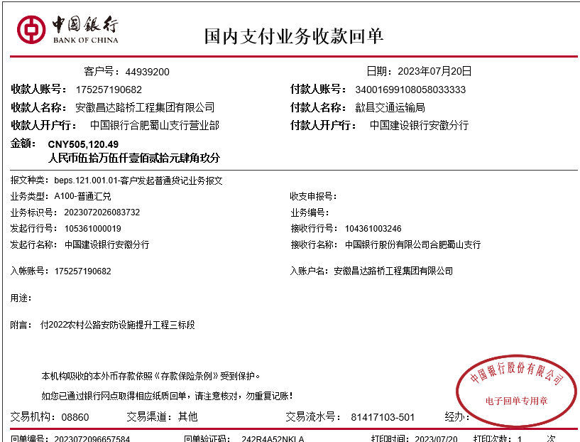
 |  |  |  |  |  |  |  |  |  |  |  |  |  |  | 504224.96

 |  |  |  |  |  |  |  |  |  |  |  |  |  |  |  |  |  | 0.94218080874

